Hoja1
Nombre y apellidos del alumno: | Francisco Pérez Hernández

Medida | Valor
Número de nodos N | 27
Número de enlaces L | 93
Número máximo de enlaces Lmax | 25
Densidad del grafo L/Lmax | 0.265
Grado medio <k> | 7
Diámetro dmax | 3
Distancia media d | 1.818
Coeficiente medio de clustering <C> | 0.802
Número de componentes conexas | 1
Número de nodos componente gigante (y %) | No se ha podido
Número de aristas componente gigante (y %) | No se ha podido

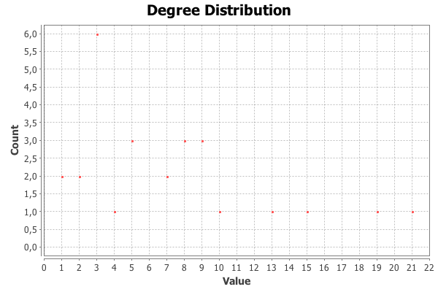 <Añadir aquí el gráfico de la distribución de grados>

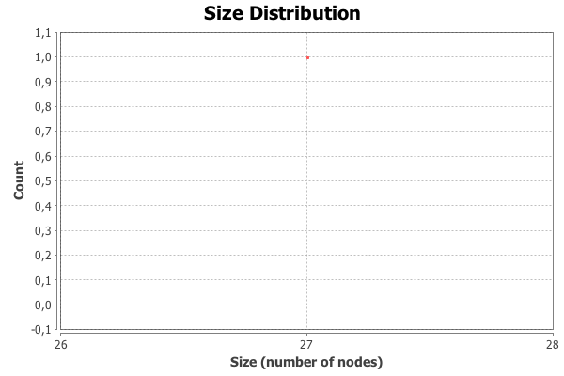 <Añadir aquí el gráfico de la distribución de distancias>

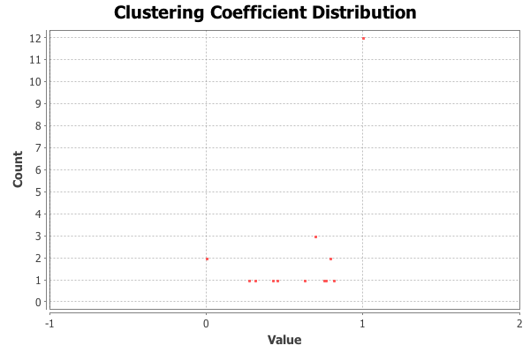 <Añadir aquí el gráfico de la distribución de coeficientes de clustering>

Centralidad de Grado | Intermediación | Cercanía | Vector propio
JACK: 21 | JACK: 0.3403 | JACK: 0.8387 | JACK: 1
ELIZABETH: 19 | ELIZABETH: 0.2695 | ELIZABETH: 0.7878 | ELIZABETH: 0.9497
WILL: 15 | NORRINGTON: 0.0728 | WILL: 0.7027 | WILL: 0.8756
NORRINGTON: 13 | WILL: 0.0707 | NORRINGTON: 0.666 | NORRINGTON: 0.7034
GIBBS: 10 | SWANN: 0.0211 | GIBBS: 0.6190 | GIBBS: 0.6564

